Layout
页面基本设计 |  | System | Module |  |  |  | Screen | 更新日 | V1.0 | 2018-05-14 | 设计者 | Jolie
 |  | HP | Wechat行程前台 |  |  |  | 行程预约页

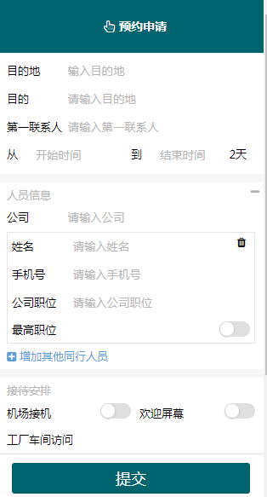
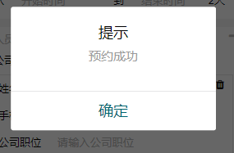
 |  |  |  |  |  |  |  | 概述
 |  |  |  |  |  |  |  | 在线预约申请

／
／
／
／
／

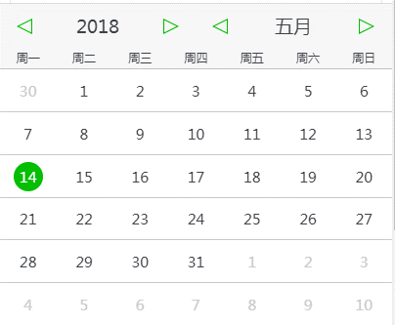
 |  |  |  | 图2 预约成功弹出层
 |  |  |  |  |  |  |  | 用户需求
 |  |  |  |  |  |  |  | 1 用户可以提交数据在线预约申请 2 可以增加同行人员

 |  |  |  |  | 图3 时间选择层
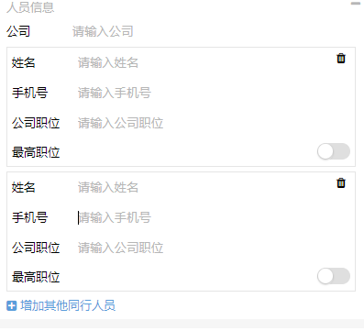

 | 图1 行程预约

 |  |  |  |  |  | 图4 新增输入模板

